Sheet1
EWM_TJNEWM: mem Heap Memory used
2020-09-24 10:31:30 1600914690 246679688
2020-09-24 10:30:30 1600914630 146673680
2020-09-24 10:29:30 1600914570 212376136
2020-09-24 10:28:30 1600914510 244256960
2020-09-24 10:27:30 1600914450 255901912
2020-09-24 10:26:30 1600914390 311707760
2020-09-24 10:25:30 1600914330 254150040
2020-09-24 10:24:30 1600914270 242808528
2020-09-24 10:23:30 1600914210 295313936
2020-09-24 10:22:30 1600914150 205887712
2020-09-24 10:21:30 1600914090 202867976
2020-09-24 10:20:30 1600914030 275782752
2020-09-24 10:19:30 1600913970 163446456
2020-09-24 10:18:30 1600913910 231159240
2020-09-24 10:17:30 1600913850 330831592
2020-09-24 10:16:30 1600913790 382480408
2020-09-24 10:15:30 1600913730 200910464
2020-09-24 10:14:30 1600913670 286014072
2020-09-24 10:13:30 1600913610 257822112
2020-09-24 10:12:30 1600913550 311342000
2020-09-24 10:11:30 1600913490 216103944
2020-09-24 10:10:30 1600913430 314473072
2020-09-24 10:09:30 1600913370 182258480
2020-09-24 10:08:30 1600913310 255108736
2020-09-24 10:07:30 1600913250 236337512
2020-09-24 10:06:30 1600913190 268744400
2020-09-24 10:05:30 1600913130 156065152
2020-09-24 10:04:30 1600913070 259472240
2020-09-24 10:03:30 1600913010 223390904
2020-09-24 10:02:30 1600912950 306876552
2020-09-24 10:01:30 1600912890 292909096
2020-09-24 10:00:30 1600912830 90402776
2020-09-24 09:59:30 1600912770 364302768
2020-09-24 09:58:30 1600912710 218928328
2020-09-24 09:57:30 1600912650 237958920
2020-09-24 09:56:30 1600912590 208178720
2020-09-24 09:55:30 1600912530 199916952
2020-09-24 09:54:30 1600912470 314722456
2020-09-24 09:53:30 1600912410 247482008
2020-09-24 09:52:30 1600912350 238742592
2020-09-24 09:51:30 1600912290 389210616
2020-09-24 09:50:30 1600912230 261587056
2020-09-24 09:49:30 1600912170 181490352
2020-09-24 09:48:30 1600912110 146258432
2020-09-24 09:47:30 1600912050 341713160
2020-09-24 09:46:30 1600911990 228614776
2020-09-24 09:45:30 1600911930 448210152
2020-09-24 09:44:30 1600911870 246244024
2020-09-24 09:43:30 1600911810 336629640
2020-09-24 09:42:30 1600911750 148474800
2020-09-24 09:41:30 1600911690 164944968
2020-09-24 09:40:30 1600911630 203787536
2020-09-24 09:39:30 1600911570 166190808
2020-09-24 09:38:30 1600911510 213096632
2020-09-24 09:37:30 1600911450 111539048
2020-09-24 09:36:30 1600911390 263787440
2020-09-24 09:35:30 1600911330 385290816
2020-09-24 09:34:30 1600911270 186504896
2020-09-24 09:33:30 1600911210 414888792
2020-09-24 09:32:30 1600911150 340044688
2020-09-24 09:31:30 1600911090 246359608
2020-09-24 09:30:30 1600911030 282456784
2020-09-24 09:29:30 1600910970 261185656
2020-09-24 09:28:30 1600910910 217117576
2020-09-24 09:27:30 1600910850 247264360
2020-09-24 09:26:30 1600910790 174554912
2020-09-24 09:25:30 1600910730 274823032
2020-09-24 09:24:30 1600910670 180999624
2020-09-24 09:23:30 1600910610 212387568
2020-09-24 09:22:30 1600910550 144352272
2020-09-24 09:21:30 1600910490 216205824
2020-09-24 09:20:30 1600910430 181962464
2020-09-24 09:19:30 1600910370 195070120
2020-09-24 09:18:30 1600910310 109772104
2020-09-24 09:17:30 1600910250 87083536
2020-09-24 09:16:30 1600910190 301814528
2020-09-24 09:15:30 1600910130 393176152
2020-09-24 09:14:30 1600910070 358093896
2020-09-24 09:13:30 1600910010 129811640
2020-09-24 09:12:30 1600909950 127393176
2020-09-24 09:11:30 1600909890 384005528
2020-09-24 09:10:30 1600909830 559365008
2020-09-24 09:09:30 1600909770 402873344
2020-09-24 09:08:30 1600909710 566418496
2020-09-24 09:07:30 1600909650 348606112
2020-09-24 09:06:30 1600909590 470026776
2020-09-24 09:05:30 1600909530 331324840
2020-09-24 09:04:30 1600909470 156917320
2020-09-24 09:03:30 1600909410 116416936
2020-09-24 09:02:30 1600909350 182230048
2020-09-24 09:01:30 1600909290 201133416
2020-09-24 09:00:30 1600909230 137337304
2020-09-24 08:59:30 1600909170 116419192
2020-09-24 08:58:30 1600909110 232030088
2020-09-24 08:57:30 1600909050 197419008
2020-09-24 08:56:30 1600908990 174896936
2020-09-24 08:55:30 1600908930 299365448
2020-09-24 08:54:30 1600908870 295996920
2020-09-24 08:53:30 1600908810 311772112
2020-09-24 08:52:30 1600908750 342252400
2020-09-24 08:51:30 1600908690 270237064
2020-09-24 08:50:30 1600908630 203009592
2020-09-24 08:49:30 1600908570 147185752
2020-09-24 08:48:30 1600908510 77030160
2020-09-24 08:47:30 1600908450 224056808
2020-09-24 08:46:30 1600908390 320845504
2020-09-24 08:45:30 1600908330 287237472
2020-09-24 08:44:30 1600908270 310802952
2020-09-24 08:43:30 1600908210 420994000
2020-09-24 08:42:30 1600908150 202409304
2020-09-24 08:41:30 1600908090 250724264
2020-09-24 08:40:30 1600908030 253410992
2020-09-24 08:39:30 1600907970 295802344
2020-09-24 08:38:30 1600907910 235807080
2020-09-24 08:37:30 1600907850 427866256
2020-09-24 08:36:30 1600907790 122625376
2020-09-24 08:35:30 1600907730 370246696
2020-09-24 08:34:30 1600907670 241664288
2020-09-24 08:33:30 1600907610 211562840
2020-09-24 08:32:30 1600907550 153102736
2020-09-24 08:31:30 1600907490 311269672
2020-09-24 08:30:30 1600907430 236044904
2020-09-24 08:29:30 1600907370 68367032
2020-09-24 08:28:30 1600907310 215435864
2020-09-24 08:27:30 1600907250 226599800
2020-09-24 08:26:30 1600907190 343829856
2020-09-24 08:25:30 1600907130 268774784
2020-09-24 08:24:30 1600907070 286219320
2020-09-24 08:23:30 1600907010 226259760
2020-09-24 08:22:30 1600906950 496287552
2020-09-24 08:21:30 1600906890 302359832
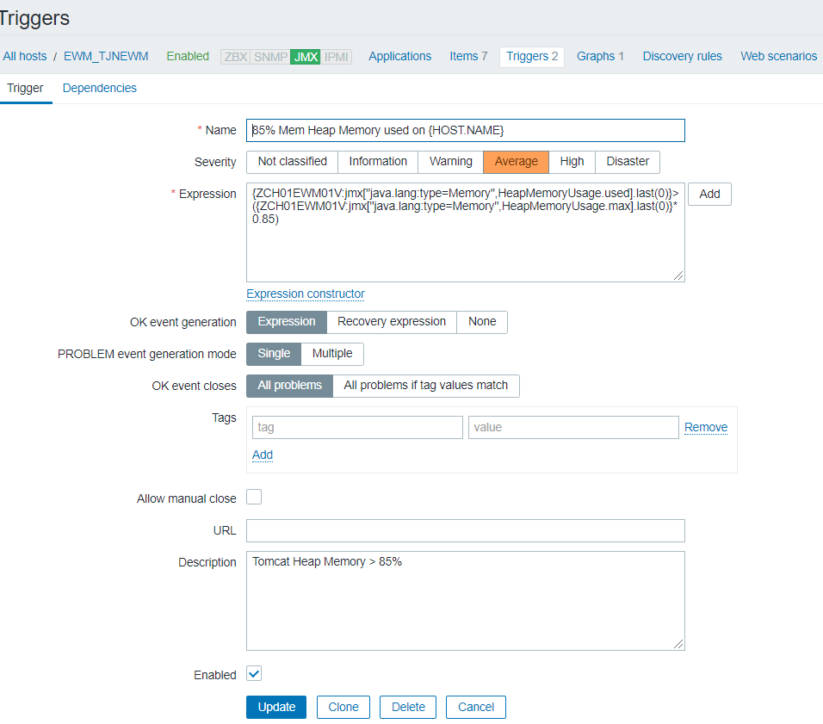
2020-09-24 08:20:30 1600906830 162881112
2020-09-24 08:19:30 1600906770 510682232
2020-09-24 08:18:30 1600906710 556825712
2020-09-24 08:17:30 1600906650 259194240
2020-09-24 08:16:30 1600906590 301751216
2020-09-24 08:15:30 1600906530 246493928
2020-09-24 08:14:30 1600906470 178267920
2020-09-24 08:13:30 1600906410 165810176
2020-09-24 08:12:30 1600906350 128283952
2020-09-24 08:11:30 1600906290 251535032
2020-09-24 08:10:30 1600906230 424154576
2020-09-24 08:09:30 1600906170 382291336
2020-09-24 08:08:30 1600906110 536275304
2020-09-24 08:07:30 1600906050 260854648
2020-09-24 08:06:30 1600905990 180533472
2020-09-24 08:05:30 1600905930 109848792
2020-09-24 08:04:30 1600905870 111531736
2020-09-24 08:03:30 1600905810 282361808
2020-09-24 08:02:30 1600905750 280240136
2020-09-24 08:01:30 1600905690 151877680
2020-09-24 08:00:30 1600905630 452854368
2020-09-24 07:59:30 1600905570 383004792
2020-09-24 07:58:30 1600905510 315262576
2020-09-24 07:57:30 1600905450 216359416
2020-09-24 07:56:30 1600905390 206800792
2020-09-24 07:55:30 1600905330 188350408
2020-09-24 07:54:30 1600905270 210464104
2020-09-24 07:53:30 1600905210 67824880
2020-09-24 07:52:30 1600905150 246111408
2020-09-24 07:51:30 1600905090 174237224
2020-09-24 07:50:30 1600905030 380340000
2020-09-24 07:49:30 1600904970 259062264
2020-09-24 07:48:30 1600904910 388545160
2020-09-24 07:47:30 1600904850 137845296
2020-09-24 07:46:30 1600904790 229364720
2020-09-24 07:45:30 1600904730 140899616
2020-09-24 07:44:30 1600904670 222877672
2020-09-24 07:43:30 1600904610 365236688
2020-09-24 07:42:30 1600904550 190234360
2020-09-24 07:41:30 1600904490 625586520
2020-09-24 07:40:30 1600904430 527608384
2020-09-24 07:39:30 1600904370 454826488
2020-09-24 07:38:30 1600904310 420807536
2020-09-24 07:37:30 1600904250 333316960
2020-09-24 07:36:30 1600904190 445341088
2020-09-24 07:35:30 1600904130 280503920
2020-09-24 07:34:30 1600904070 176215232
2020-09-24 07:33:30 1600904010 468832656
2020-09-24 07:32:30 1600903950 341144088
2020-09-24 07:31:30 1600903890 265775024
2020-09-24 07:30:30 1600903830 412056640
2020-09-24 07:29:30 1600903770 336554080
2020-09-24 07:28:30 1600903710 298262824
2020-09-24 07:27:30 1600903650 735239216
2020-09-24 07:26:30 1600903590 380737264
2020-09-24 07:25:30 1600903530 401737312
2020-09-24 07:24:30 1600903470 227046896
2020-09-24 07:23:30 1600903410 422412200
2020-09-24 07:22:30 1600903350 363859248
2020-09-24 07:21:30 1600903290 247738728
2020-09-24 07:20:30 1600903230 202714752
2020-09-24 07:19:30 1600903170 190803744
2020-09-24 07:18:30 1600903110 761865008
2020-09-24 07:17:30 1600903050 598795920
2020-09-24 07:16:30 1600902990 504912944
2020-09-24 07:15:30 1600902930 644275632
2020-09-24 07:14:30 1600902870 253036704
2020-09-24 07:13:30 1600902810 197044408
2020-09-24 07:12:30 1600902750 291698360
2020-09-24 07:11:30 1600902690 306162104
2020-09-24 07:10:30 1600902630 272112144
2020-09-24 07:09:30 1600902570 171212912
2020-09-24 07:08:30 1600902510 257039616
2020-09-24 07:07:30 1600902450 501696496
2020-09-24 07:06:30 1600902390 359244656
2020-09-24 07:05:30 1600902330 392227824
2020-09-24 07:04:30 1600902270 289011632
2020-09-24 07:03:30 1600902210 131645880
2020-09-24 07:02:30 1600902150 1884982984
2020-09-24 07:01:30 1600902090 1718499248
2020-09-24 07:00:30 1600902030 1600662448
2020-09-24 06:59:30 1600901970 1554897760
2020-09-24 06:58:30 1600901910 1421464224
2020-09-24 06:57:30 1600901850 1739052744
2020-09-24 06:56:30 1600901790 1682603688
2020-09-24 06:55:30 1600901730 1590308168
2020-09-24 06:54:30 1600901670 1324915584
2020-09-24 06:53:30 1600901610 1738560000
2020-09-24 06:52:30 1600901550 1674528096
2020-09-24 06:51:30 1600901490 1836453592
2020-09-24 06:50:30 1600901430 1939135568
2020-09-24 06:49:30 1600901370 1363622880
2020-09-24 06:48:30 1600901310 2032897568
2020-09-24 06:47:30 1600901250 1605743064
2020-09-24 06:46:30 1600901190 1348450280
2020-09-24 06:45:30 1600901130 1918999856
2020-09-24 06:44:30 1600901070 1847299624
2020-09-24 06:43:30 1600901010 1511392016
2020-09-24 06:42:30 1600900950 1293528336
2020-09-24 06:41:30 1600900890 1235124872
2020-09-24 06:40:30 1600900830 1517189320
2020-09-24 06:39:30 1600900770 1777712808
2020-09-24 06:38:30 1600900710 1754130648
2020-09-24 06:37:30 1600900650 1729309696
2020-09-24 06:36:30 1600900590 1454734912
2020-09-24 06:35:30 1600900530 1652368064
2020-09-24 06:34:30 1600900470 1360287728
2020-09-24 06:33:30 1600900410 1284392160
2020-09-24 06:32:30 1600900350 2010333904
2020-09-24 06:31:30 1600900290 1939197024
2020-09-24 06:30:30 1600900230 1793250160
2020-09-24 06:29:30 1600900170 1731565672
2020-09-24 06:28:30 1600900110 1705970744
2020-09-24 06:27:30 1600900050 1327709528
2020-09-24 06:26:30 1600899990 1506426528
2020-09-24 06:25:30 1600899930 1746732760
2020-09-24 06:24:30 1600899870 1477906072
2020-09-24 06:23:30 1600899810 1843695704
2020-09-24 06:22:30 1600899750 1467363552
2020-09-24 06:21:30 1600899690 1913755256
2020-09-24 06:20:30 1600899630 1888292408
2020-09-24 06:19:30 1600899570 1856409072
2020-09-24 06:18:30 1600899510 1826968872
2020-09-24 06:17:30 1600899450 1726483056
2020-09-24 06:16:30 1600899390 1659827968
2020-09-24 06:15:30 1600899330 1469534448
2020-09-24 06:14:30 1600899270 2102758752
2020-09-24 06:13:30 1600899210 1517015176
2020-09-24 06:12:30 1600899150 1446288232
2020-09-24 06:11:30 1600899090 1901154064
2020-09-24 06:10:30 1600899030 1843522352
2020-09-24 06:09:30 1600898970 1763772272
2020-09-24 06:08:30 1600898910 1634032072
2020-09-24 06:07:30 1600898850 1424564928
2020-09-24 06:06:30 1600898790 1924235696
2020-09-24 06:05:30 1600898730 1894148328
2020-09-24 06:04:30 1600898670 1572328352
2020-09-24 06:03:30 1600898610 1481318248
2020-09-24 06:02:30 1600898550 2066619752
2020-09-24 06:01:30 1600898490 1998188872
2020-09-24 06:00:30 1600898430 1539094136
2020-09-24 05:59:30 1600898370 1506237512
2020-09-24 05:58:30 1600898310 1430143336
2020-09-24 05:57:30 1600898250 2011910744
2020-09-24 05:56:30 1600898190 1356888040
2020-09-24 05:55:30 1600898130 1343568392
2020-09-24 05:54:30 1600898070 1842060240
2020-09-24 05:53:30 1600898010 1697465504
2020-09-24 05:52:30 1600897950 1677703752
2020-09-24 05:51:30 1600897890 1561061416
2020-09-24 05:50:30 1600897830 1301468776
2020-09-24 05:49:30 1600897770 1671968512
2020-09-24 05:48:30 1600897710 1855892672
2020-09-24 05:47:30 1600897650 1699641272
2020-09-24 05:46:30 1600897590 1772999008
2020-09-24 05:45:30 1600897530 1663646704
2020-09-24 05:44:30 1600897470 1404417104
2020-09-24 05:43:30 1600897410 1408207816
2020-09-24 05:42:30 1600897350 1306758440
2020-09-24 05:41:30 1600897290 1245020456
2020-09-24 05:40:30 1600897230 1869874408
2020-09-24 05:39:30 1600897170 1717391688
2020-09-24 05:38:30 1600897110 1400128536
2020-09-24 05:37:30 1600897050 1227423832
2020-09-24 05:36:30 1600896990 1728901744
2020-09-24 05:35:30 1600896930 1684005648
2020-09-24 05:34:30 1600896870 1602154216
2020-09-24 05:33:30 1600896810 1479479464
2020-09-24 05:32:30 1600896750 1314143304
2020-09-24 05:31:30 1600896690 1733546648
2020-09-24 05:30:30 1600896630 1573064392
2020-09-24 05:29:30 1600896570 1523893768
2020-09-24 05:28:30 1600896510 1484235024
2020-09-24 05:27:30 1600896450 1225989272
2020-09-24 05:26:30 1600896390 1806087240
2020-09-24 05:25:30 1600896330 1722829520
2020-09-24 05:24:30 1600896270 1581857528
2020-09-24 05:23:30 1600896210 1705445856
2020-09-24 05:22:30 1600896150 1382987848
2020-09-24 05:21:30 1600896090 1600259288
2020-09-24 05:20:30 1600896030 1362905320
2020-09-24 05:19:30 1600895970 2065972456
2020-09-24 05:18:30 1600895910 1851881256
2020-09-24 05:17:30 1600895850 1774426888
2020-09-24 05:16:30 1600895790 1625139864
2020-09-24 05:15:30 1600895730 1525564056
2020-09-24 05:14:30 1600895670 1381962272
2020-09-24 05:13:30 1600895610 1284677432
2020-09-24 05:12:30 1600895550 1526767160
2020-09-24 05:11:30 1600895490 1941193128
2020-09-24 05:10:30 1600895430 1896287168
2020-09-24 05:09:30 1600895370 1764741912
2020-09-24 05:08:30 1600895310 1417722664
2020-09-24 05:07:30 1600895250 1655737192
2020-09-24 05:06:30 1600895190 1477348640
2020-09-24 05:05:30 1600895130 1650496064
2020-09-24 05:04:30 1600895070 1586277648
2020-09-24 05:03:30 1600895010 1623435848
2020-09-24 05:02:30 1600894950 1569341184
2020-09-24 05:01:30 1600894890 1480977144
2020-09-24 05:00:30 1600894830 1810012912
2020-09-24 04:59:30 1600894770 1681290224
2020-09-24 04:58:30 1600894710 1964865752
2020-09-24 04:57:30 1600894650 1671590672
2020-09-24 04:56:30 1600894590 1368649688
2020-09-24 04:55:30 1600894530 1810132976
2020-09-24 04:54:30 1600894470 1653753696
2020-09-24 04:53:30 1600894410 1381330608
2020-09-24 04:52:30 1600894350 1670462248
2020-09-24 04:51:30 1600894290 1447373776
2020-09-24 04:50:30 1600894230 1353185488
2020-09-24 04:49:30 1600894170 1265862392
2020-09-24 04:48:30 1600894110 1707906456
2020-09-24 04:47:30 1600894050 1494572472
2020-09-24 04:46:30 1600893990 1335912472
2020-09-24 04:45:30 1600893930 2088696000
2020-09-24 04:44:30 1600893870 1684054128
2020-09-24 04:43:30 1600893810 1816576920
2020-09-24 04:42:30 1600893750 1374883384
2020-09-24 04:41:30 1600893690 1506943976
2020-09-24 04:40:30 1600893630 1355590656
2020-09-24 04:39:30 1600893570 1348020088
2020-09-24 04:38:30 1600893510 1579042880
2020-09-24 04:37:30 1600893450 1450790504
2020-09-24 04:36:30 1600893390 1408386032
2020-09-24 04:35:30 1600893330 1657801120
2020-09-24 04:34:30 1600893270 1614108544
2020-09-24 04:33:30 1600893210 1392365240
2020-09-24 04:32:30 1600893150 1694316384
2020-09-24 04:31:30 1600893090 1647959344
...

